关系图
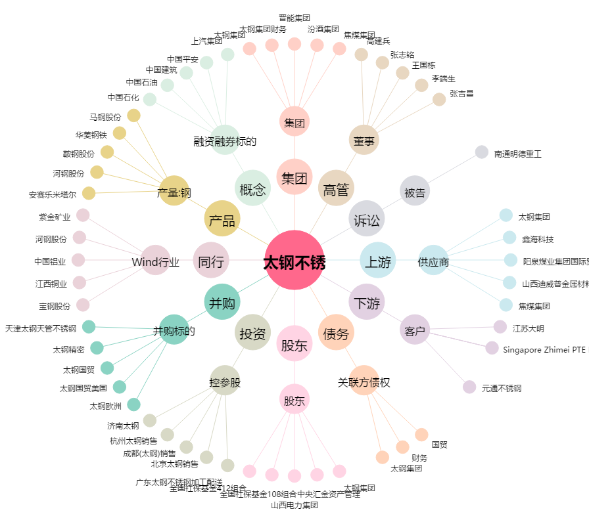
太钢不锈[000825.SZ] - 关系概览图

